Übernachtungen
Benennen Sie das Tabellenblatt in „Übernachtungen“.
Stellen Sie das Design Ion-Sitzungssaal ein.
Überschriftenzeile: Zeilenhöhe 45
Zelle B7: benutzerdefiniertes Format „Tage“ zuweisen.
Füllen Sie die Zimmer mit Hilfe der AutoAusfüllen-Funktion aus (siehe Abbildung).
Berechnen Sie anhand der oben eingegebenen Tage den Prozentanteil der Auslastung. Weisen Sie außerdem das Prozentformat zu.
Gestalten Sie die abgebildete Tabelle (siehe rechts):
- achten Sie auf Formatierungen wie fett, kursiv, Zeilenumbrüche, …
- Ausrichtungen in den Zellen laut Abbildung
- Rahmenlinien laut Abbildung
- Verwenden Sie Farben nur mehr aus den Designfarben – Sie müssen nicht unbedingt die gleichen Farben verwenden!
Arbeiten Sie anschließend mit einer bedingten Formatierung und weisen Sie die richtigen Symbolsätze zu.
- Übernachtungen: Kategorie Indikatoren (3 Symbole – Ohne Kreis )
- Ertrag pro Übernachtung: Kategorie Formen (3 Ampeln mit Rand)
- Ändern Sie die Regel zusätzlich ab mit folgenden Einstellungen:
Speichername: Familienname_Gesamtübung
Kopf- und Fußzeile für ALLE TAbellenblätter wie gewohnt!
Belegungshäufigkeit in Tagen der Zimmer

Monat | Jänner

Jahr | 2014

Tage | 31

 | Übernachtungen | Auslastung | Ertrag pro Übernachtung
Zimmer 101 | 20 |  | 40
 | 21 |  | 37.5
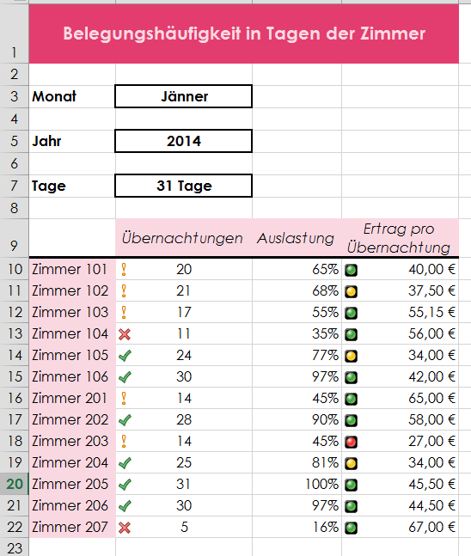
 | 17 |  | 55.15
 | 11 |  | 56
 | 24 |  | 34
 | 30 |  | 42
Zimmer 201 | 14 |  | 65
 | 28 |  | 58
 | 14 |  | 27
 | 25 |  | 34
 | 31 |  | 45.5
 | 30 |  | 44.5
 | 5 |  | 67

